GegevensClient
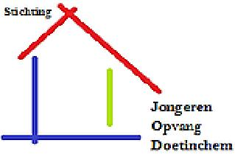 | INTAKE FORMULIER DOORBRAAKFONDS
 | Ingevuld formulier svp versturen commissie van 4: PAD: Ton van Heteren <t.vanheteren@padoetinchem.nl>; Peter Bob Peerenboom <voorzitter@padoetinchem.nl>; SJOD: Arend Kloosterman <arend.kloosterman@gmail.com>
* | DATUM AANMELDING
* | NAAM
* | ADRES
* | POSTCODE WOONPLAATS
* | GEBOORTEDATUM
* | BURGERLIJKE STAAT
* | PARTNER
* | INWONENDE KINDEREN
* | LEEFTIJDEN HUISGENOTEN
* | TELEFOON
* | E-MAIL
* | WAT IS HET PROBLEEM?
* | WAT WORDT VAN HET PAD VERWACHT?
 | REGISTRATIENUMMER PAD
 | BUURTCOACH
 | SCHULDEN?
 | AANMELDER
 | CONTACT VIA
 | TYPE OPLEIDING
 | ACHTERGROND
 | WERK EN INKOMEN
 | FINANCIËN OP ORDE?
 | VOORZIENINGENCHECK
 | WAT IS ER AL GEDAAN?
 | IS ER BIJ ANDERE ORGANISATIES (FINANCIËLE) STEUN AANGEVRAAGD?
 | WAT IS ER NOG NODIG?
 | TIJDSDRUK?
 | HULP NODIG MET VERSTERKEN VAARDIGHEDEN? ZO JA, WAT?
 | EENZAAMHEID?
 | OVERIGE INFORMATIE
 | ACTIES/AFSPRAKEN
 | ORGANISATIE EN BANKREK.NR. WAAR HET GELD EVENTUEEL GESTORT MOET WORDEN
 | CLIENT IS AKKOORD MET HET GEBRUIK VAN DEZE GEGEVENS DOOR HET PAD
 | DATUM AFRONDING (INVULLEN NA AFLOOP)

